Sheet1
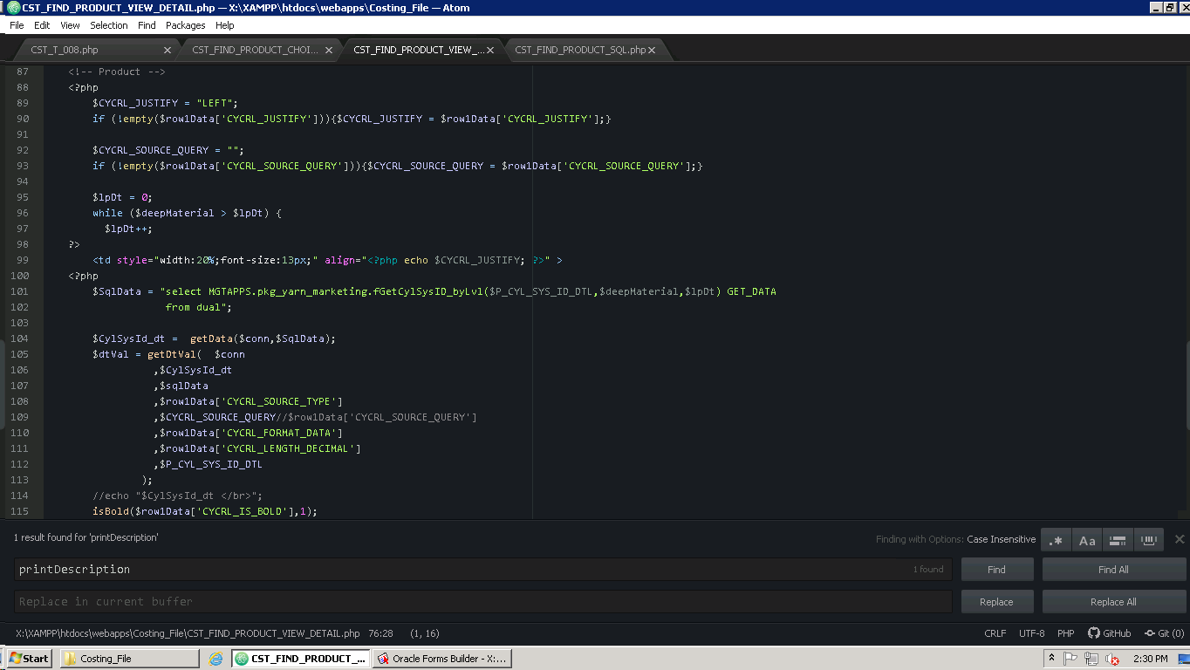
contoh left No 3126
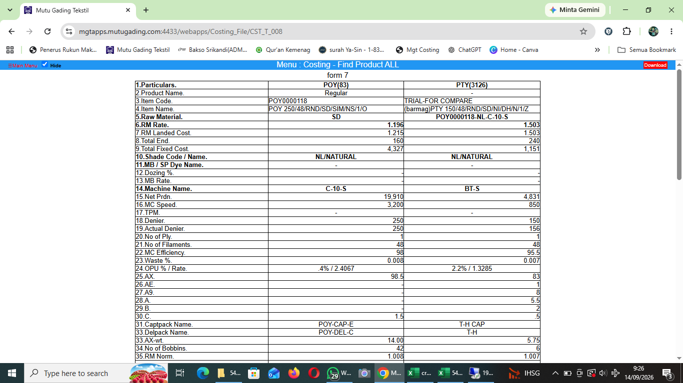

Setup Untuk Membentuk Report
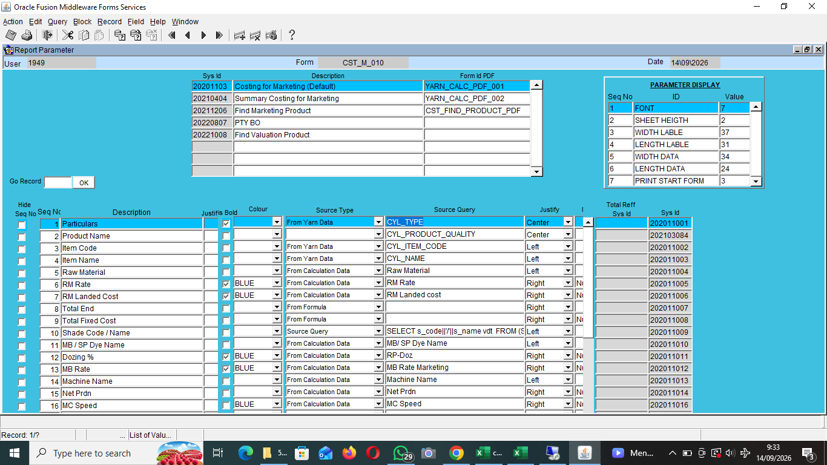

 |  |  | Table |  | Posisi Source File di 192.168.0.3 --> D:\MGTAPPS\Forms\CST\CST_M_010.fmb
 |  |  | CST_YARN_CALC_RPT_MODEL
 |  |  | CST_YARN_CALC_RPT_LABLE

Posisi Source File di 192.168.0.3 D:\XAMPP\htdocs\webapps\Costing_File

CST_T_008.php | CST_FIND_PRODUCT_CHOICE_VIEW.php |  |  | CST_FIND_PRODUCT_VIEW_DETAIL.php
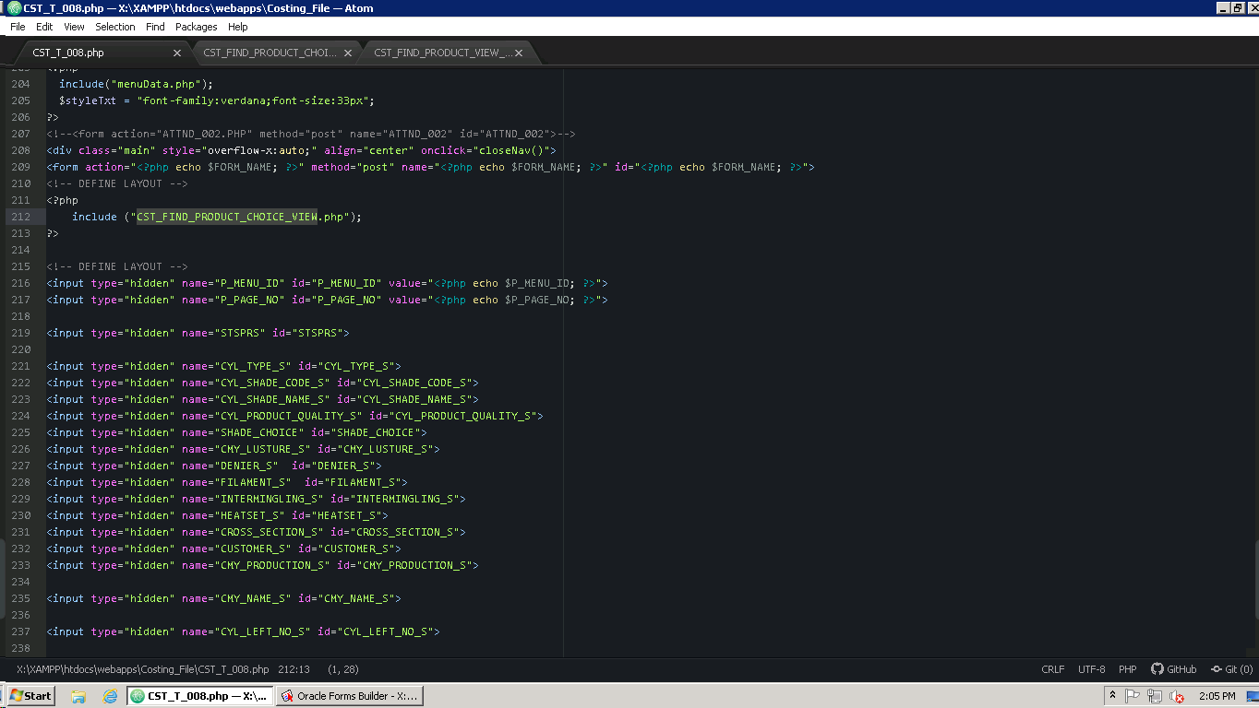
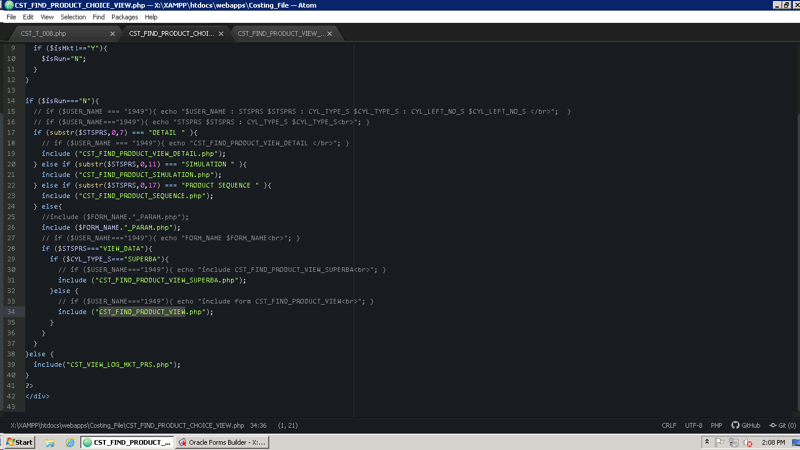
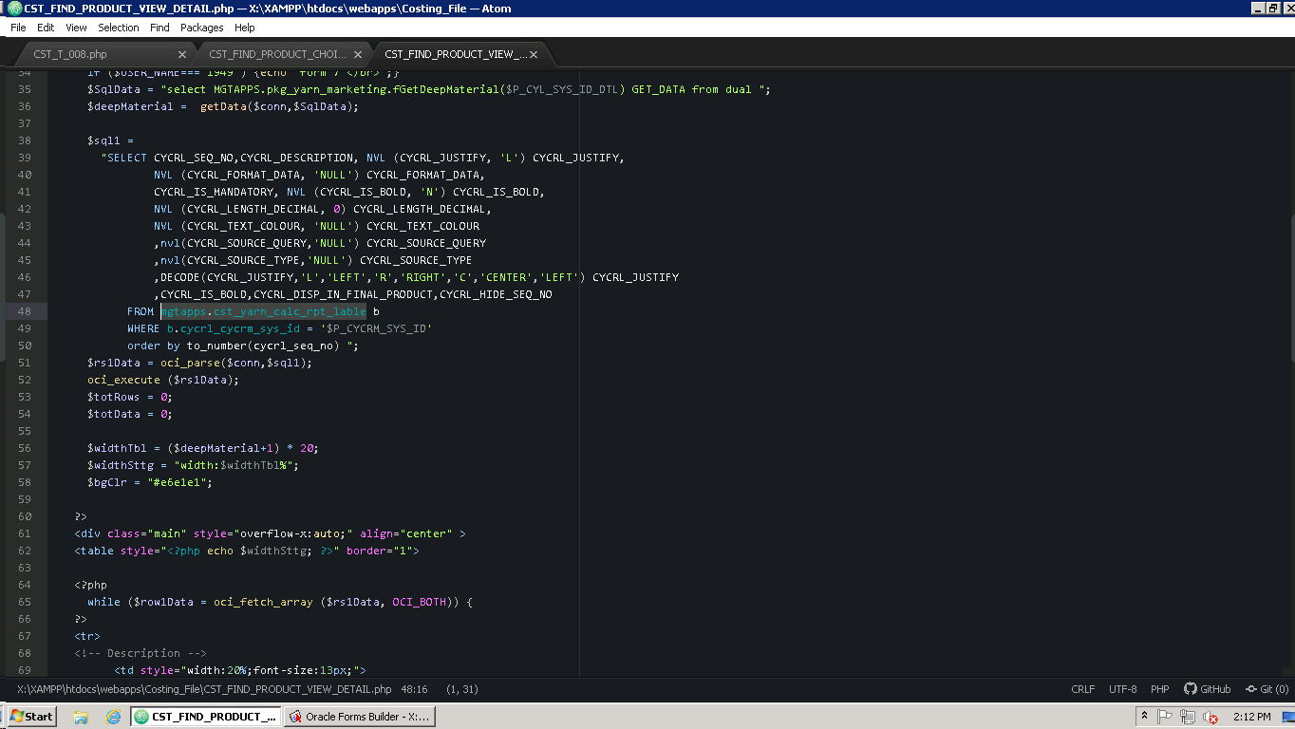

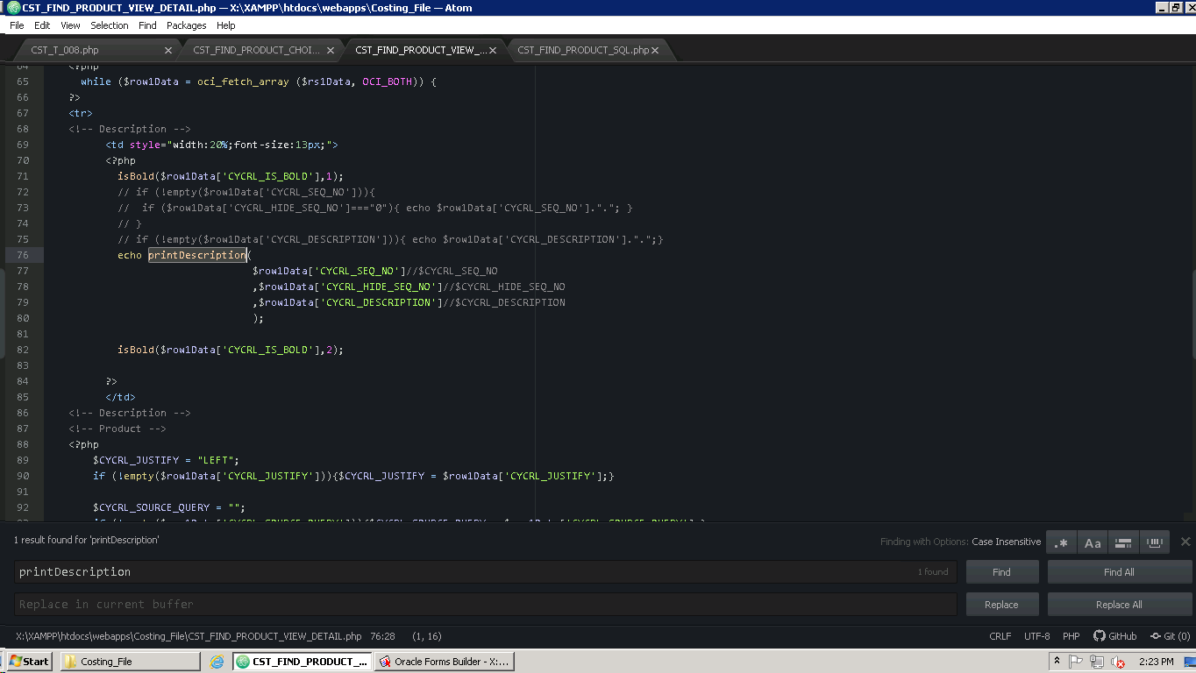
Untuk menampilkan Lable menggunakan
 |  | Fungsi ada di file CST_FIND_PRODUCT_SQL.php
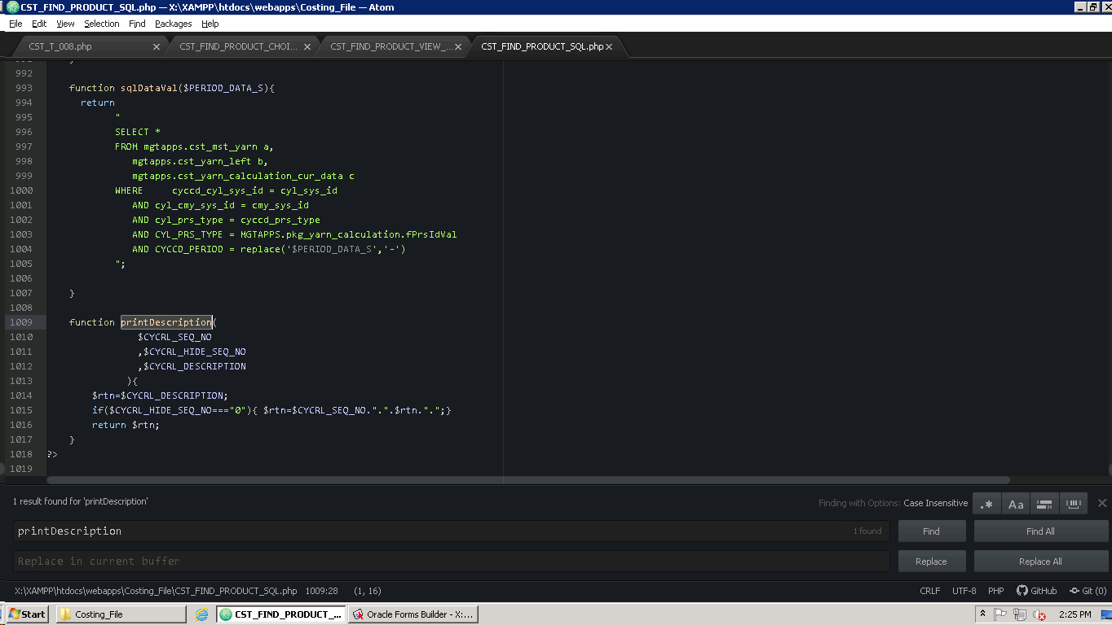

Logic untuk menampilkan Detil Product disini (di dalam <!-- Product --> )

